Plan financiero
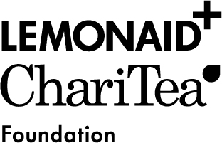

Plan financiero completo para PROYECTOS PLURIANUALES

Gastos en la divisa local | Año 1 | Año 2 | Año 3 | Total
Gastos totales previstos del proyecto* (según años presupuestarios) | 0 | 0 | 0 | 0
Ingresos en la divisa local | Año 1 | Año 2 | Año 3 | Total
Aportación propia del solicitante** (Por ejemplo, fondos de la asociación, contribuciones de los participantes, venta de publicaciones, cuantificación de los servicios del personal) |  |  |  | 0
Subsidios o fondos de terceros ** (Por ejemplo, subsidios públicos, fondos patrocinados por una fundación) |  |  |  | 0
Otros ingresos (Por ejemplo, patrocinadores, instituciones privadas, aportaciones en especie) |  |  |  | 0
Fondos solicitados a Lemonaid & ChariTea e.V. |  |  |  | 0
Aportación propia en % (se calculará automáticamente) | n/a | n/a | n/a | n/a
Financiación total de los gastos totales previstos (según años presupuestarios) | 0 | 0 | 0 | 0

* Los importes se generarán automáticamente del plan anual de gastos.
** Si la organización puede generar distintos tipos de ingresos propios, por favor, haga un desglose separado.
*** Si ingresos de subsidos o fondos de teceros existen por favor llenan la hoja del trabajo.

